TS corona tijd
 | concept CORONA TS 24-04-2020

TIJD | MAANDAG |  |  |  | TIJD | DINSDAG |  |  |  | TIJD | WOENSDAG |  |  |  | TIJD | DONDERDAG |  |  |  | TIJD | VRIJDAG |  |  |  | TIJD | ZATERDAG
VELDEN | HV A | HV B | HV C | HV D | VELDEN | HV A | HV B | HV C | HV D | VELDEN | HV A | HV B | HV C | HV D | VELDEN | HV A | HV B | HV C | HV D | VELDEN | HV A | HV B | HV C | HV D | VELDEN | HV A | HV B | HV C | HV D
15.00 |  |  |  |  | 15.00 |  |  |  |  | 15.00 |  |  |  |  | 15.00 |  |  |  |  | 15.00 |  |  |  |  | 08:30 - 09:15 | Mini's
15.15 |  |  |  |  | 15.15 |  |  |  |  | 15.15 |  |  |  |  | 15.15 |  |  |  |  | 15.15 |  |  |  |  | 09:30 - 10:15 | JO8
15.30 |  |  |  |  | 15.30 |  |  |  |  | 15.30 | Mini's |  |  |  | 15.30 |  |  |  |  | 15.30 |  |  |  |  | 10:30 - 11:15 | J09
15.45 |  |  |  |  | 15.45 |  |  |  |  | 15.45 |  |  |  |  | 15.45 |  |  |  |  | 15.45 |  |  |  |  | 11:30 - 12:15 | J010
16.00 |  |  |  |  | 16.00 |  |  |  |  | 16.00 |  |  |  |  | 16.00 |  |  |  |  | 16.00 |  |  |  |  | 12:30 - 13:15 | J011
16.15 |  |  |  |  | 16.15 |  |  |  |  | 16.15 |  |  |  |  | 16.15 |  |  |  |  | 16.15 |  |  |  |  | 13:30 - 14:15
16.30 |  |  |  |  | 16.30 |  |  |  |  | 16.30 |  |  |  |  | 16.30 |  |  | 013-3 |  | 16.30 |  |  |  |  | 14:30 - 15:15
16.45 |  |  |  |  | 16.45 |  |  |  |  | 16.45 | 013-4 |  |  |  | 16.45 |  |  |  |  | 16.45 |  |  |  |  | 15:30 - 16:30
17.00 |  |  |  |  | 17.00 |  |  |  |  | 17.00 |  |  |  |  | 17.00 |  |  |  |  | 17.00
17.15 |  |  |  |  | 17.15 |  |  |  |  | 17.15 |  |  |  |  | 17.15 |  |  |  |  | 17.15 |  |  |  |  | Vanaf 13:30 uur staat het de bovenbouw vrij om nog extra te trainen, Graag, dit als er gebruikt van gemaakt gaat worden, communiceren via de trianers-app zodat een ieder op de hoogte is en wij het ook richting de gemeente kunnen delen
17.30 |  |  |  |  | 17.30 |  |  |  |  | 17.30 |  |  |  |  | 17.30 |  |  |  |  | 17.30
17.45 | 010-1,2 en 3 |  |  |  | 17.45 |  |  |  |  | 17.45 |  |  |  |  | 17.45 | 011-1 2 en 3 |  |  |  | 17.45
18.00 |  |  |  |  | 18.00 |  |  |  |  | 18.00 | J08-1 t/m J08-4 |  | J08-5, 09-1 en 09-2 |  | 18.00 |  |  |  |  | 18.00
18.15 |  |  |  |  | 18.15 | 015-1 |  | 015-2 |  | 18.15 |  |  |  |  | 18.15 |  |  |  |  | 18.15
18.30 |  |  |  |  | 18.30 |  |  |  |  | 18.30 |  |  |  |  | 18.30 |  |  |  |  | 18.30
18.45 |  |  |  |  | 18.45 |  |  |  |  | 18.45 |  |  |  |  | 18.45 |  |  |  |  | 18.45
19.00 | 013-1 |  | 013-2 |  | 19.00 |  |  |  |  | 19.00 |  |  |  |  | 19.00 | 013-1 |  | 015-1 |  | 19.00
19.15 |  |  |  |  | 19.15 |  |  |  |  | 19.15 | 017-1 |  |  |  | 19.15 |  |  |  |  | 19.15
19.30 |  |  |  |  | 19.30 |  |  |  |  | 19.30 |  |  |  |  | 19.30 |  |  |  |  | 19.30
19.45 |  |  |  |  | 19.45 |  |  |  |  | 19.45 |  |  |  |  | 19.45 |  |  |  |  | 19.45
20.00 |  |  |  |  | 20.00 |  |  |  |  | 20.00 |  |  |  |  | 20.00 |  |  |  |  | 20.00
20.15 | 017-1 |  |  |  | 20.15 |  |  |  |  | 20.15 |  |  |  |  | 20.15 |  |  |  |  | 20.15
20.30 |  |  |  |  | 20.30 |  |  |  |  | 20.30 |  |  |  |  | 20.30 |  |  |  |  | 20.30
20.45 |  |  |  |  | 20.45 |  |  |  |  | 20.45 |  |  |  |  | 20.45 |  |  |  |  | 20.45
21.00 |  |  |  |  | 21.00 |  |  |  |  | 21.00 |  |  |  |  | 21.00 |  |  |  |  | 21.00
21.15 |  |  |  |  | 21.15 |  |  |  |  | 21.15 |  |  |  |  | 21.15 |  |  |  |  | 21.15
21.30 |  |  |  |  | 21.30 |  |  |  |  | 21.30 |  |  |  |  | 21.30 |  |  |  |  | 21.30
 |  |  |  |  |  |  |  |  |  |  |  |  |  |  | 22.15 |  |  |  |  | 22.15

Velden SV Hatto Heim
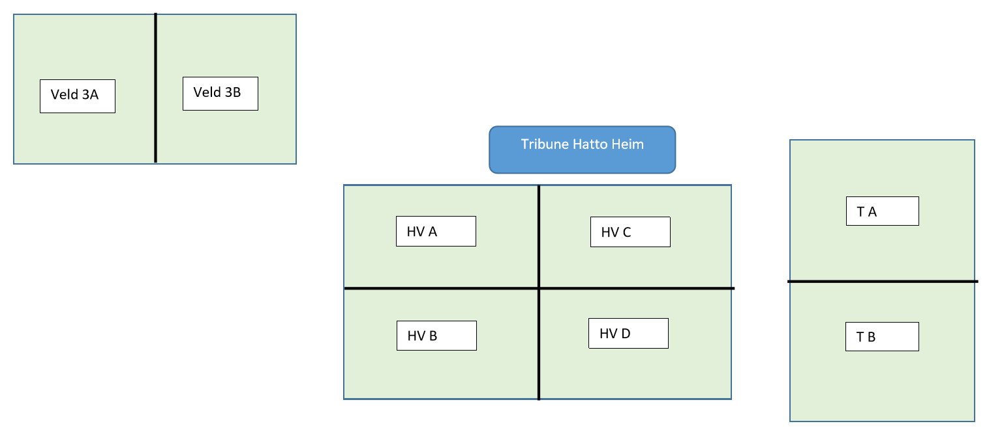
 |  |  |  |  |  |  | Veld 3A en 3B is het lichtveld, gras

 |  |  |  |  |  |  | HV A/B/C/D zijn kwart veldjes Hoofdveld, kunstgras

 |  |  |  |  |  |  | Veld TA en TB zijn half trainingsvelden

J013 1 & 2 1,5 mtr
J013 3 & 4 als 012

